Sheet1
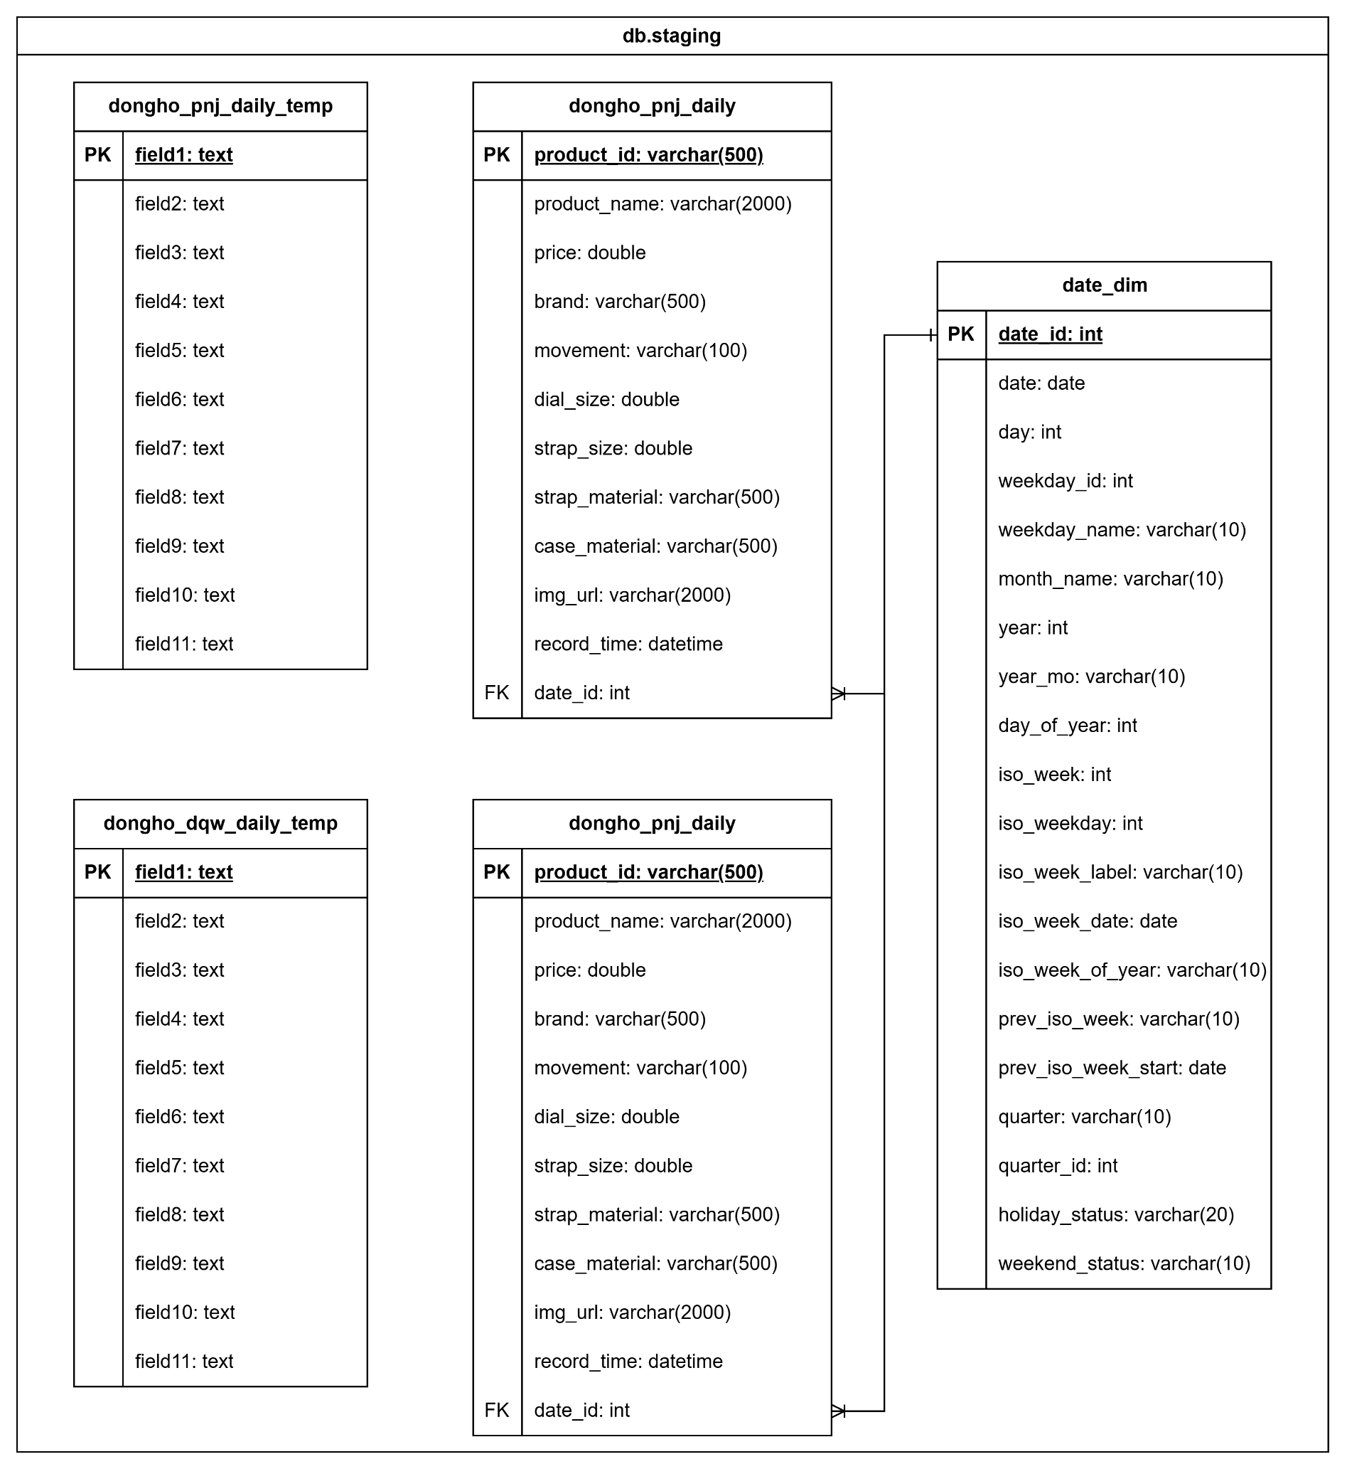
 | dongho_pnj_daily_temp
 | Field | Data Types | Description | Example
1 | field1 | text | Thuộc tính chứa dữ liệu tạm thời trước khi đưa vào bảng chính | WMDIQF00L42.0073
2 | field2 | text | Thuộc tính chứa dữ liệu tạm thời trước khi đưa vào bảng chính | Đồng hồ Disney & Marvel Nam M-9062RGB Dây Da 42 mm
3 | field3 | text | Thuộc tính chứa dữ liệu tạm thời trước khi đưa vào bảng chính | 4950000.0
4 | field4 | text | Thuộc tính chứa dữ liệu tạm thời trước khi đưa vào bảng chính | Disney Watch
5 | field5 | text | Thuộc tính chứa dữ liệu tạm thời trước khi đưa vào bảng chính | Quartz (Pin)
6 | field6 | text | Thuộc tính chứa dữ liệu tạm thời trước khi đưa vào bảng chính | 42
7 | field7 | text | Thuộc tính chứa dữ liệu tạm thời trước khi đưa vào bảng chính | 22
8 | field8 | text | Thuộc tính chứa dữ liệu tạm thời trước khi đưa vào bảng chính | Dây da tổng hợp
9 | field9 | text | Thuộc tính chứa dữ liệu tạm thời trước khi đưa vào bảng chính | Thép không gỉ
10 | field10 | text | Thuộc tính chứa dữ liệu tạm thời trước khi đưa vào bảng chính | https://cdn.pnj.io/images/detailed/211/sp-wmdiqf00l42.0073-dong-ho-disney-marvel-nam-m-9062rgb-day-da-42-mm-1.png
11 | field11 | text | Thuộc tính chứa dữ liệu tạm thời trước khi đưa vào bảng chính | 2024/11/19 20:00:00

 | dongho_pnj_daily
 | Field | Data Types | Description | Example
1 | product_id (PK) | varchar(500) | ID sản phẩm (natural id) | WMDIQF00L42.0073
2 | product_name | varchar(2000) | Tên sản phẩm | Đồng hồ Disney & Marvel Nam M-9062RGB Dây Da 42 mm
3 | price | double | Giá sản phẩm | 4950000.0
4 | brand | varchar(500) | Thương hiệu | Disney Watch
5 | movement | varchar(100) | Loại máy đồng hồ | Quartz (Pin)
6 | dial_size | double | Kích thước mặt (mm) | 42
7 | strap_size | double | Kích thước dây (mm) | 22
8 | strap_material | varchar(500) | Chất liệu dây | Dây da tổng hợp
9 | case_material | varchar(500) | Chất liệu vỏ | Thép không gỉ
10 | img_url | varchar(2000) | Đường dẫn ảnh | https://cdn.pnj.io/images/detailed/211/sp-wmdiqf00l42.0073-dong-ho-disney-marvel-nam-m-9062rgb-day-da-42-mm-1.png
11 | record_time | datetime | Ngày ghi nhận | 2024/11/19 20:00:00
12 | date_id (FK) | int | ID của ngày trong date_dim | 7263

 | dongho_dqw_daily_temp
 | Field | Data Types | Description | Example
1 | field1 | text | Thuộc tính chứa dữ liệu tạm thời trước khi đưa vào bảng chính | AG-G9005A G-BK
2 | field2 | text | Thuộc tính chứa dữ liệu tạm thời trước khi đưa vào bảng chính | Đồng hồ Aries Gold AG-G9005A G-BK
3 | field3 | text | Thuộc tính chứa dữ liệu tạm thời trước khi đưa vào bảng chính | 12670000.0
4 | field4 | text | Thuộc tính chứa dữ liệu tạm thời trước khi đưa vào bảng chính | Aries Gold
5 | field5 | text | Thuộc tính chứa dữ liệu tạm thời trước khi đưa vào bảng chính | Automatic (cơ tự động)
6 | field6 | text | Thuộc tính chứa dữ liệu tạm thời trước khi đưa vào bảng chính | 42
7 | field7 | text | Thuộc tính chứa dữ liệu tạm thời trước khi đưa vào bảng chính | 22
8 | field8 | text | Thuộc tính chứa dữ liệu tạm thời trước khi đưa vào bảng chính | Dây da
9 | field9 | text | Thuộc tính chứa dữ liệu tạm thời trước khi đưa vào bảng chính | Stainless Steel
10 | field10 | text | Thuộc tính chứa dữ liệu tạm thời trước khi đưa vào bảng chính | https://www.dangquangwatch.vn/upload/product/dong-ho-co-lo-may-AG-G9005A-G-BKjpg2-1708553495.jpg
11 | field11 | text | Thuộc tính chứa dữ liệu tạm thời trước khi đưa vào bảng chính | 2024/11/19 20:00:00

 | dongho_dqw_daily
 | Field | Data Types | Description | Example
1 | product_id (PK) | varchar(500) | ID sản phẩm (natural id) | AG-G9005A G-BK
2 | product_name | varchar(2000) | Tên sản phẩm | Đồng hồ Aries Gold AG-G9005A G-BK
3 | price | double | Giá sản phẩm | 12670000.0
4 | brand | varchar(500) | Thương hiệu | Aries Gold
5 | movement | varchar(100) | Loại máy đồng hồ | Automatic (cơ tự động)
6 | dial_size | double | Kích thước mặt (mm) | 42
7 | strap_size | double | Kích thước dây (mm) | 22
8 | strap_material | varchar(500) | Chất liệu dây | Dây da
9 | case_material | varchar(500) | Chất liệu vỏ | Stainless Steel
10 | img_url | varchar(2000) | Đường dẫn ảnh | https://www.dangquangwatch.vn/upload/product/dong-ho-co-lo-may-AG-G9005A-G-BKjpg2-1708553495.jpg
11 | record_time | datetime | Ngày ghi nhận | 2024/11/19 20:00:00
12 | date_id (FK) | int | ID của ngày trong date_dim | 7263

 | date_dim
 | Field | Data Types | Description | Example
1 | date_id (PK) | int | ID của ngày | 7263
2 | date | date | Ngày | 2024-11-19
3 | day_from_start | int | Ngày thứ bao nhiêu trong bảng tính từ 1/1/2005 | 7263
4 | month_from_start | int | Tháng thứ bao nhiêu trong bảng tính từ 1/1/2005 | 239
5 | weekday_name | varchar(10) | Ngày này thuộc thứ mấy trong tuần | Tuesday
6 | month_name | varchar(10) | Ngày này thuộc tháng mấy | November
7 | year_num | int | Ngày này thuộc năm bao nhiêu | 2024
8 | year_mo | varchar(10) | Ngày này thuộc năm tháng bao nhiêu | 2024-Nov
9 | day_of_month | int | Ngày thứ bao nhiêu trong tháng | 19
10 | day_of_year | int | Ngày thứ bao nhiêu trong năm | 324
11 | week | int | Ngày này thuộc tuần thứ bao nhiêu trong năm | 46
12 | week_label | varchar(10) | Nhãn của tuần | 2024-W46
13 | week_start_date | date | Ngày bắt đầu tuần | 2024-11-17
14 | iso_week | int | Ngày này thuộc tuần ISO thứ bao nhiêu trong năm | 47
15 | iso_week_label | varchar(10) | Nhãn của tuần ISO | 2024-W47
16 | iso_week_start_date | date | Ngày bắt đầu của tuần ISO | 2024-11-18
17 | quarter_label | varchar(10) | Ngày này thuộc quý nào | 2024-Q04
18 | quarter_from_start | int | Quý thứ bao nhiêu trong bảng tính từ 1/1/2005 | 80
19 | holiday_status | varchar(20) | Trạng thái ngày lễ | Non-Holiday
20 | weekend_status | varchar(10) | Trạng thái cuối tuần (Weekday hoặc Weekend) | Weekday

